Sheet2
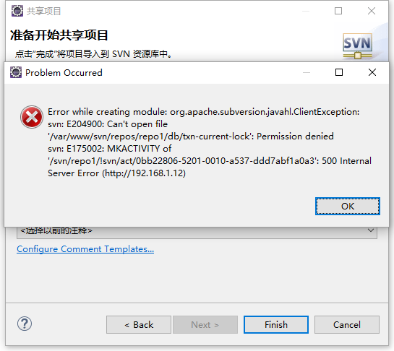
张关公 | 13380384850 | 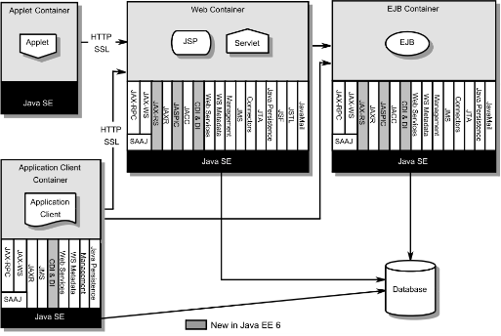 | 行行行 | 图片1

